Amazon Bedrock Data Automation
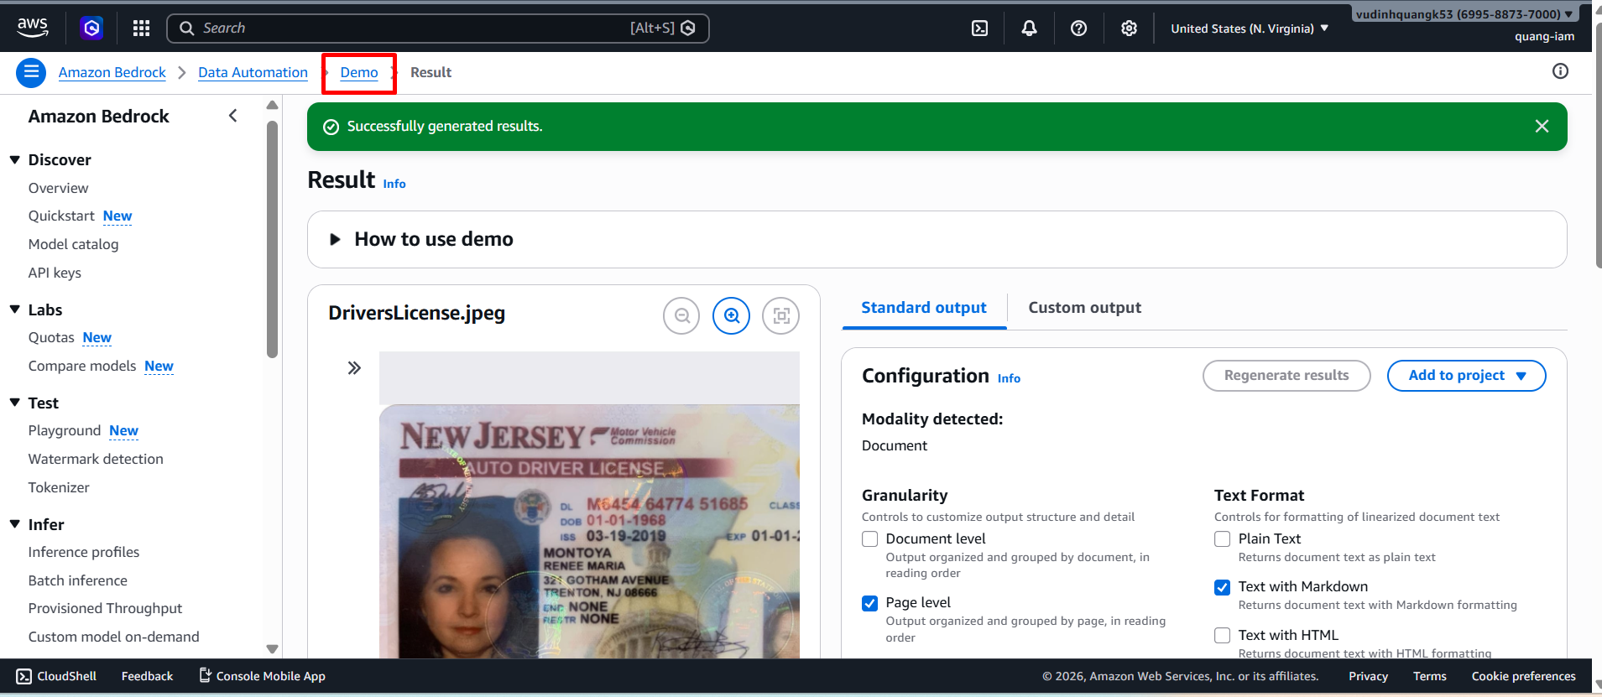
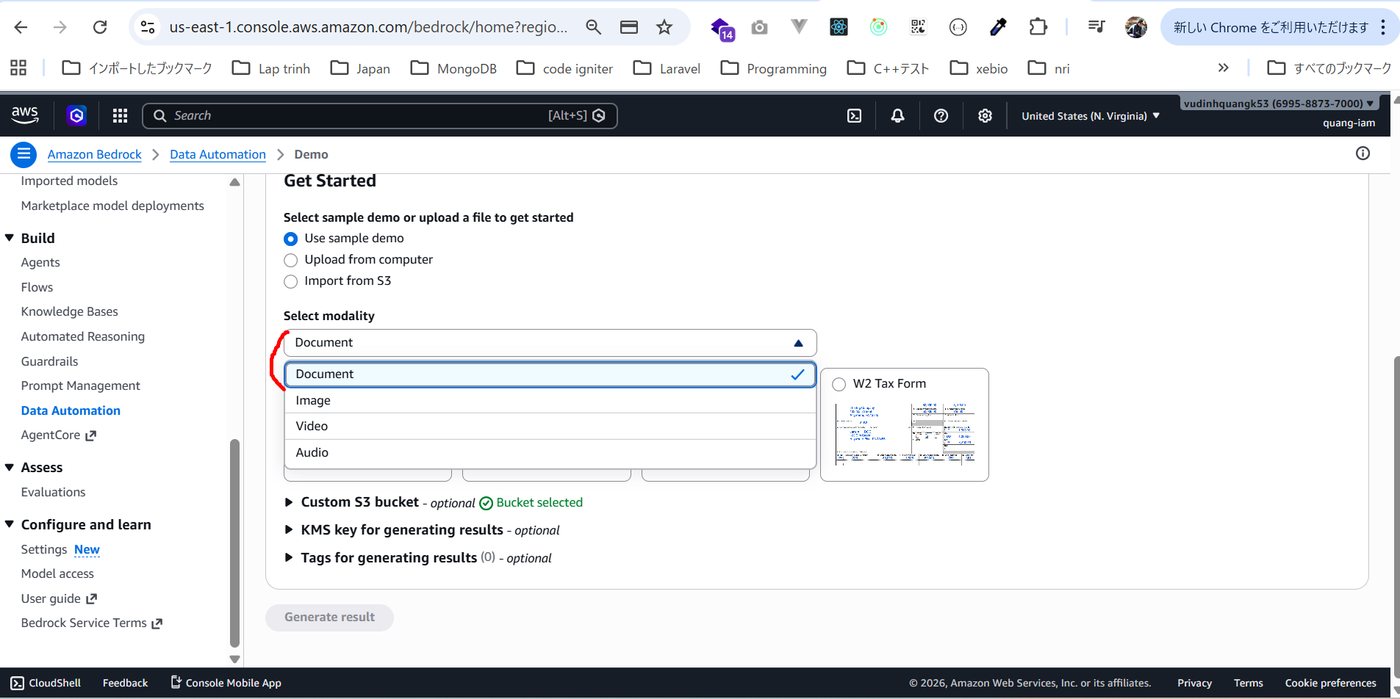
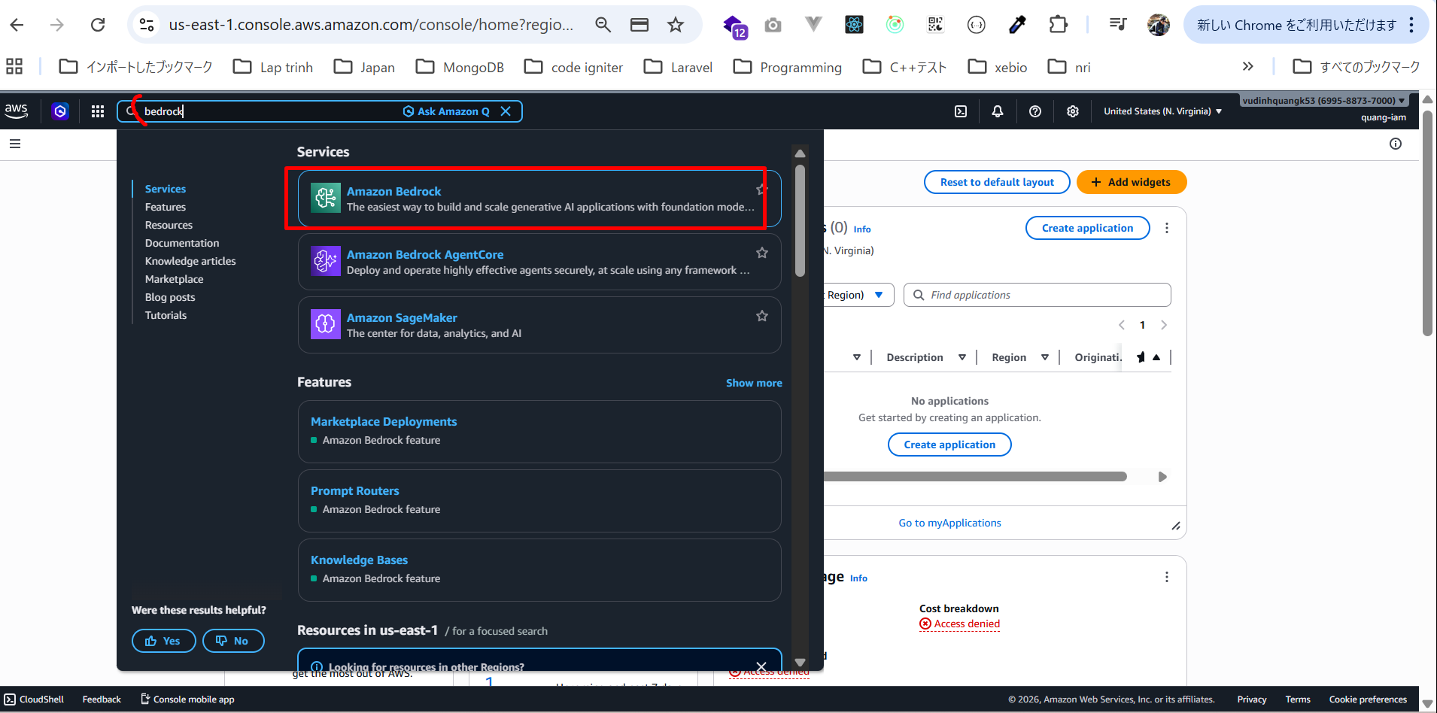

có demo sẵn
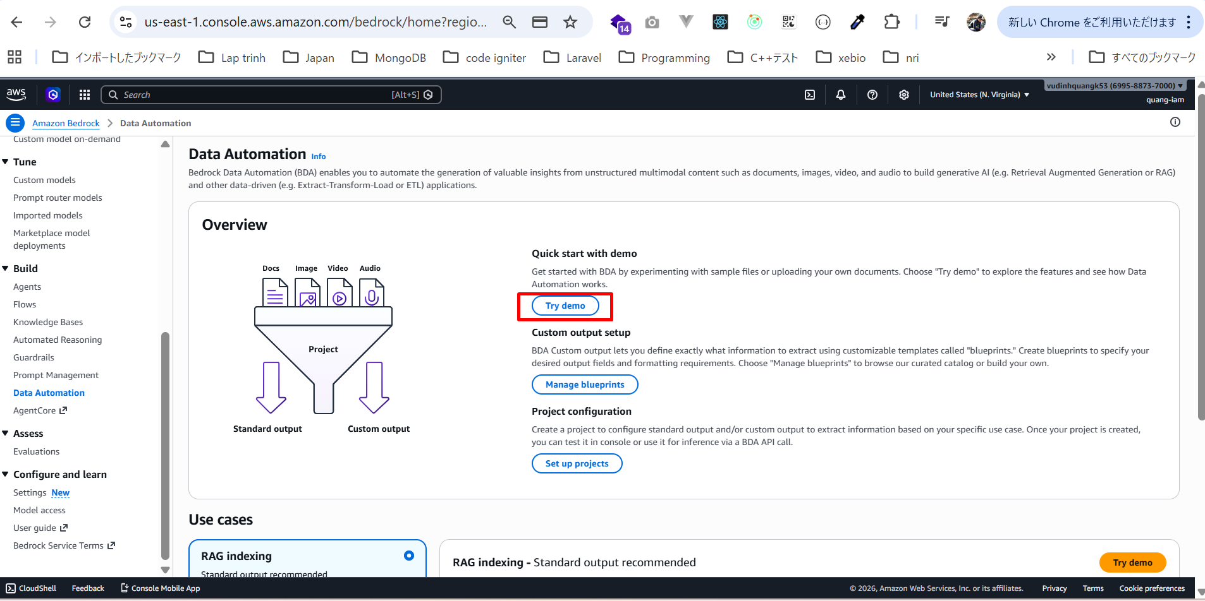

có thể upload dữ liệu của mình từ local hoặc import từ S3. Để đơn giản, mình dùng giấy phép lái xe như ví dụ
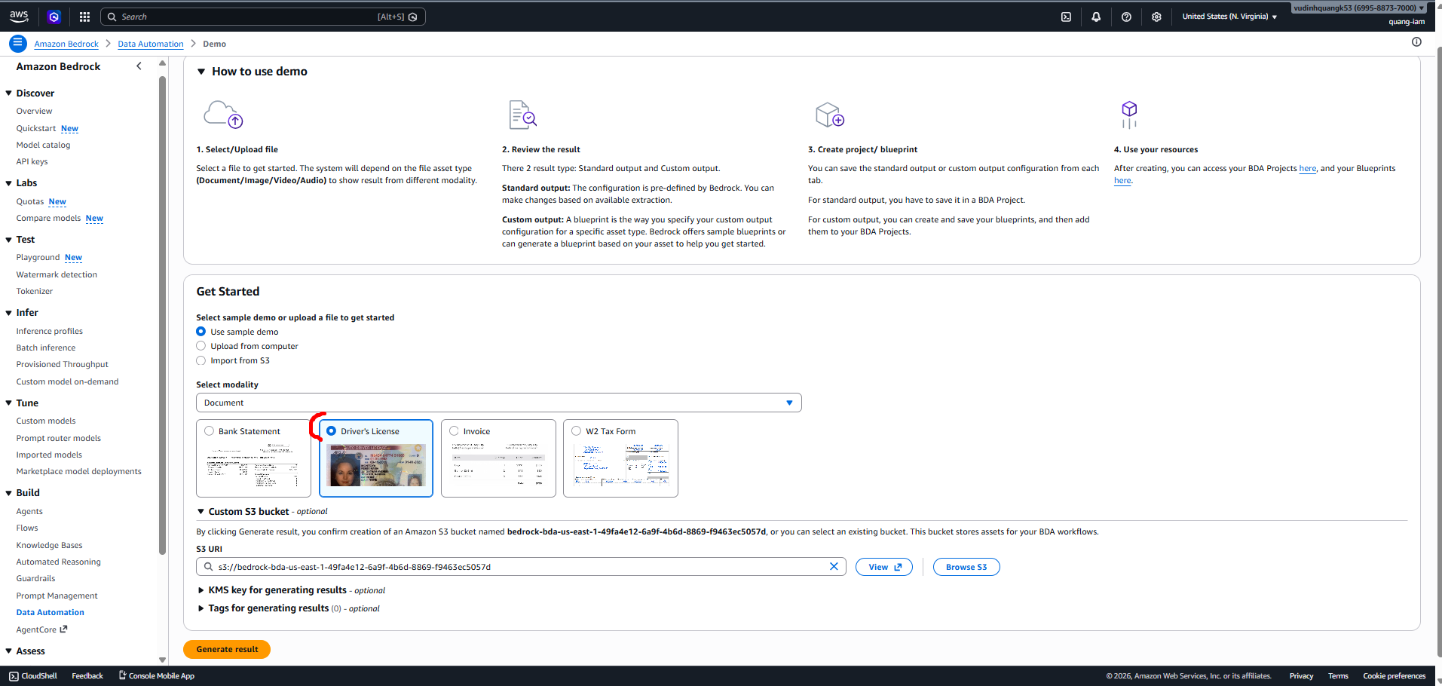

có thể chọn bucket tùy chỉnh nếu muốn. Mặc định nó sẽ tạo cho mình
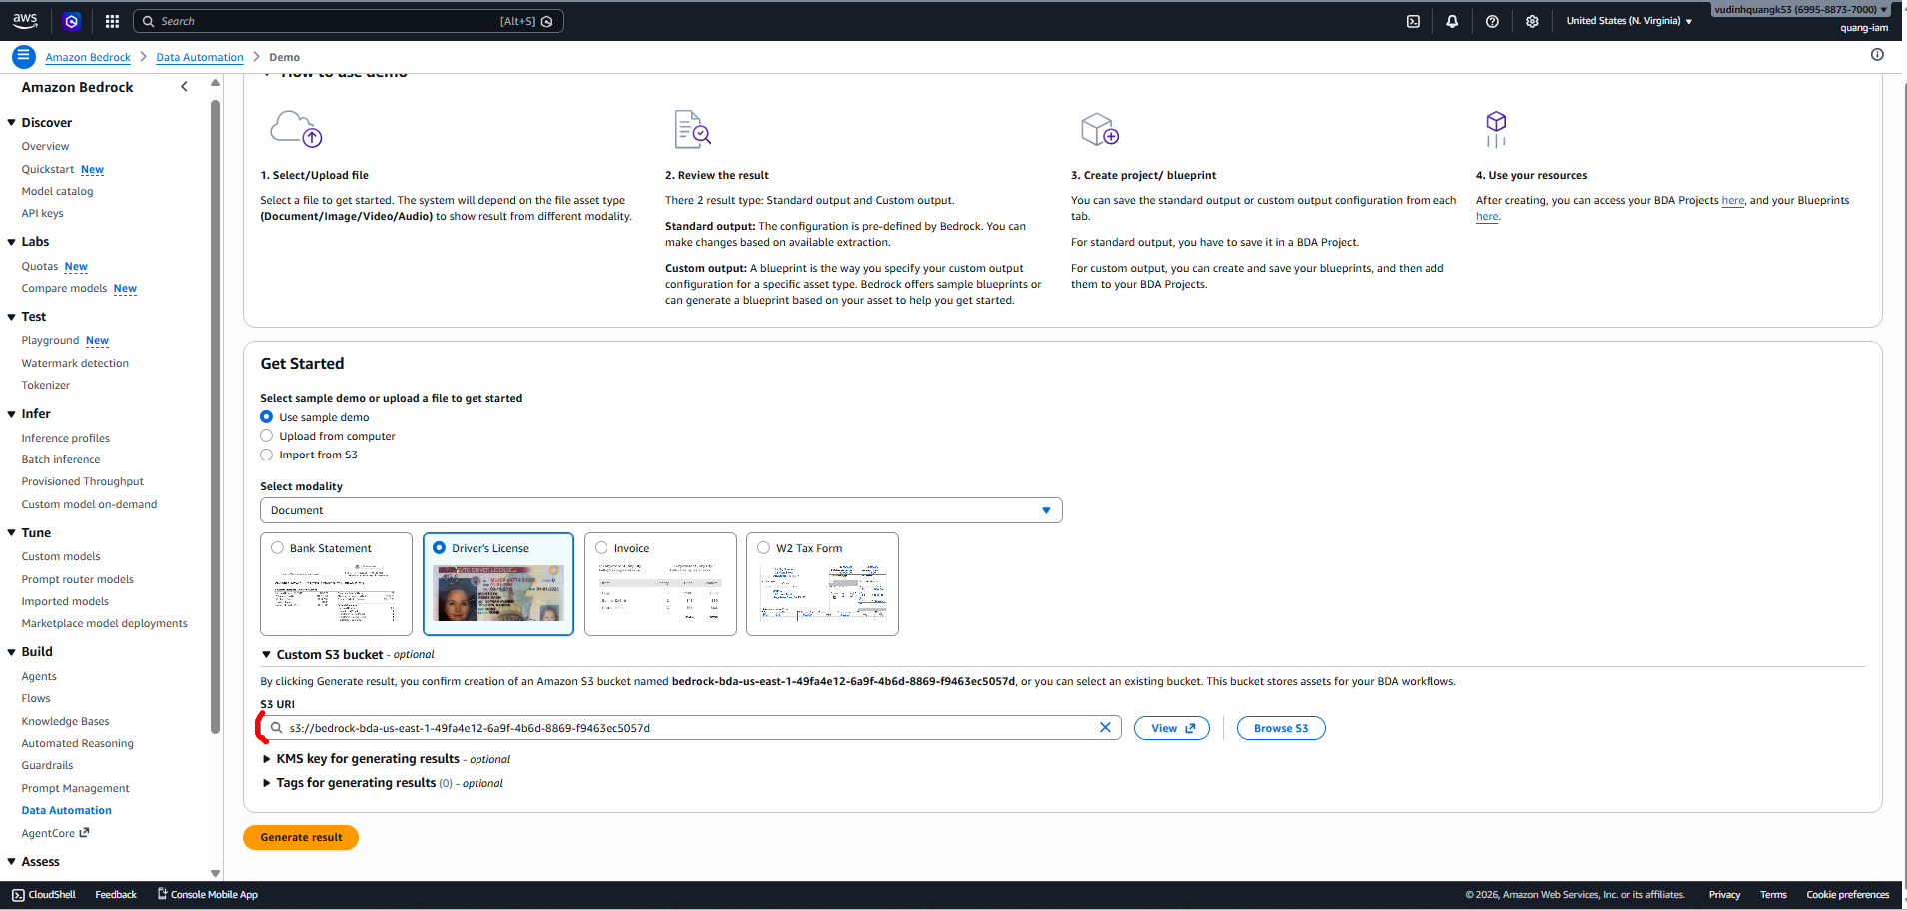

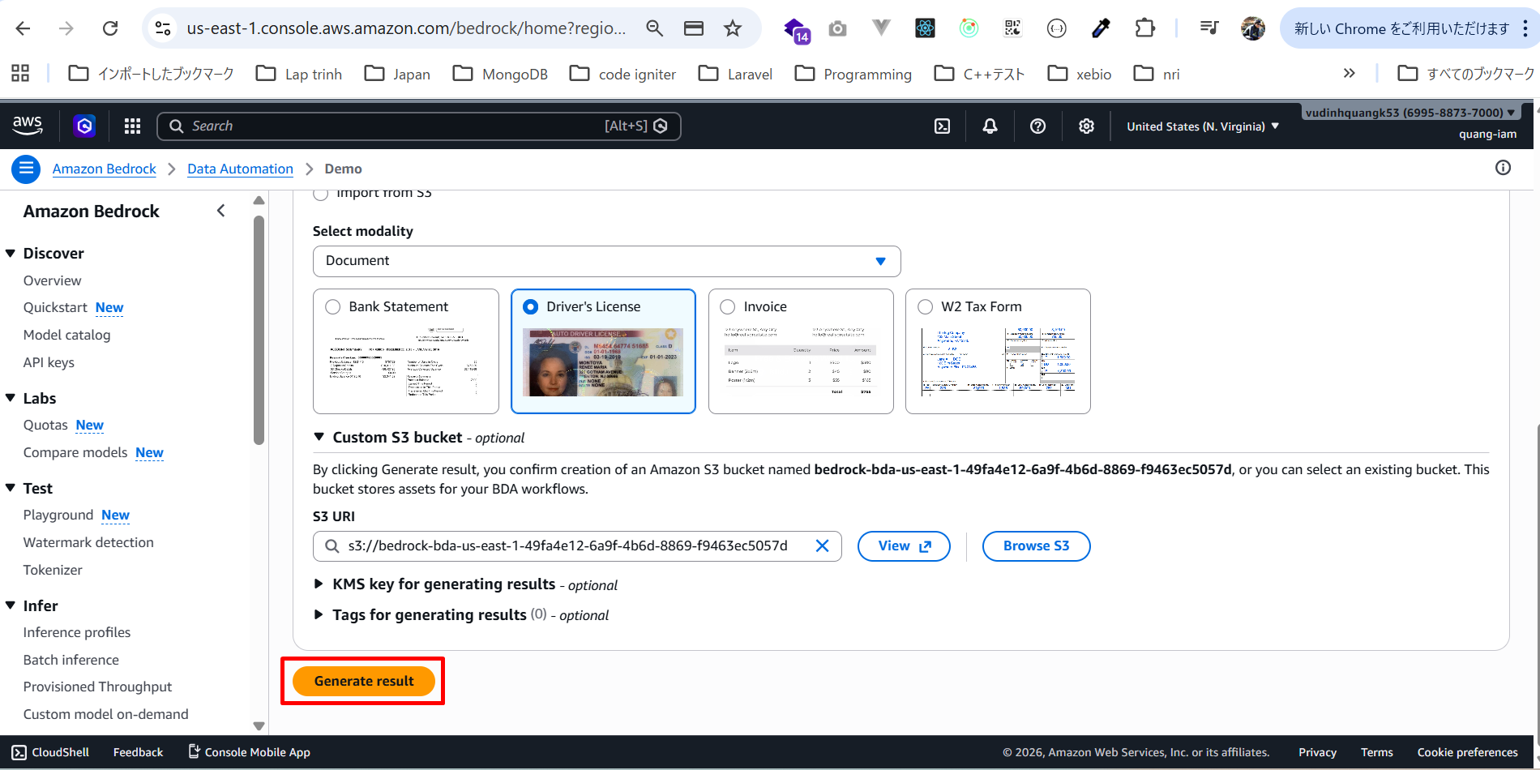

kết quả
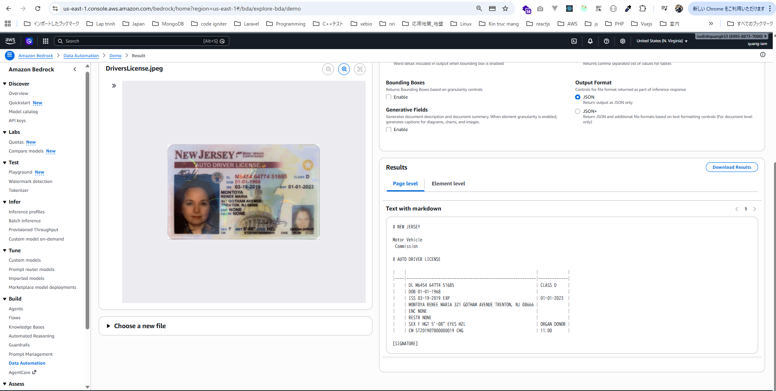

Có standard output (mặc định)
có thể chọn mức độ chi tiết (granularity)
có thể chọn định dạng text như markdown, plain text, HTML, CSV
Nó cũng có thể trả về bounding box — tức là vị trí trên ảnh mà dữ liệu được lấy.
cũng có thể tạo mô tả tổng quan (generative summary)
có thể chọn chỉ JSON hoặc JSON kèm file phụ
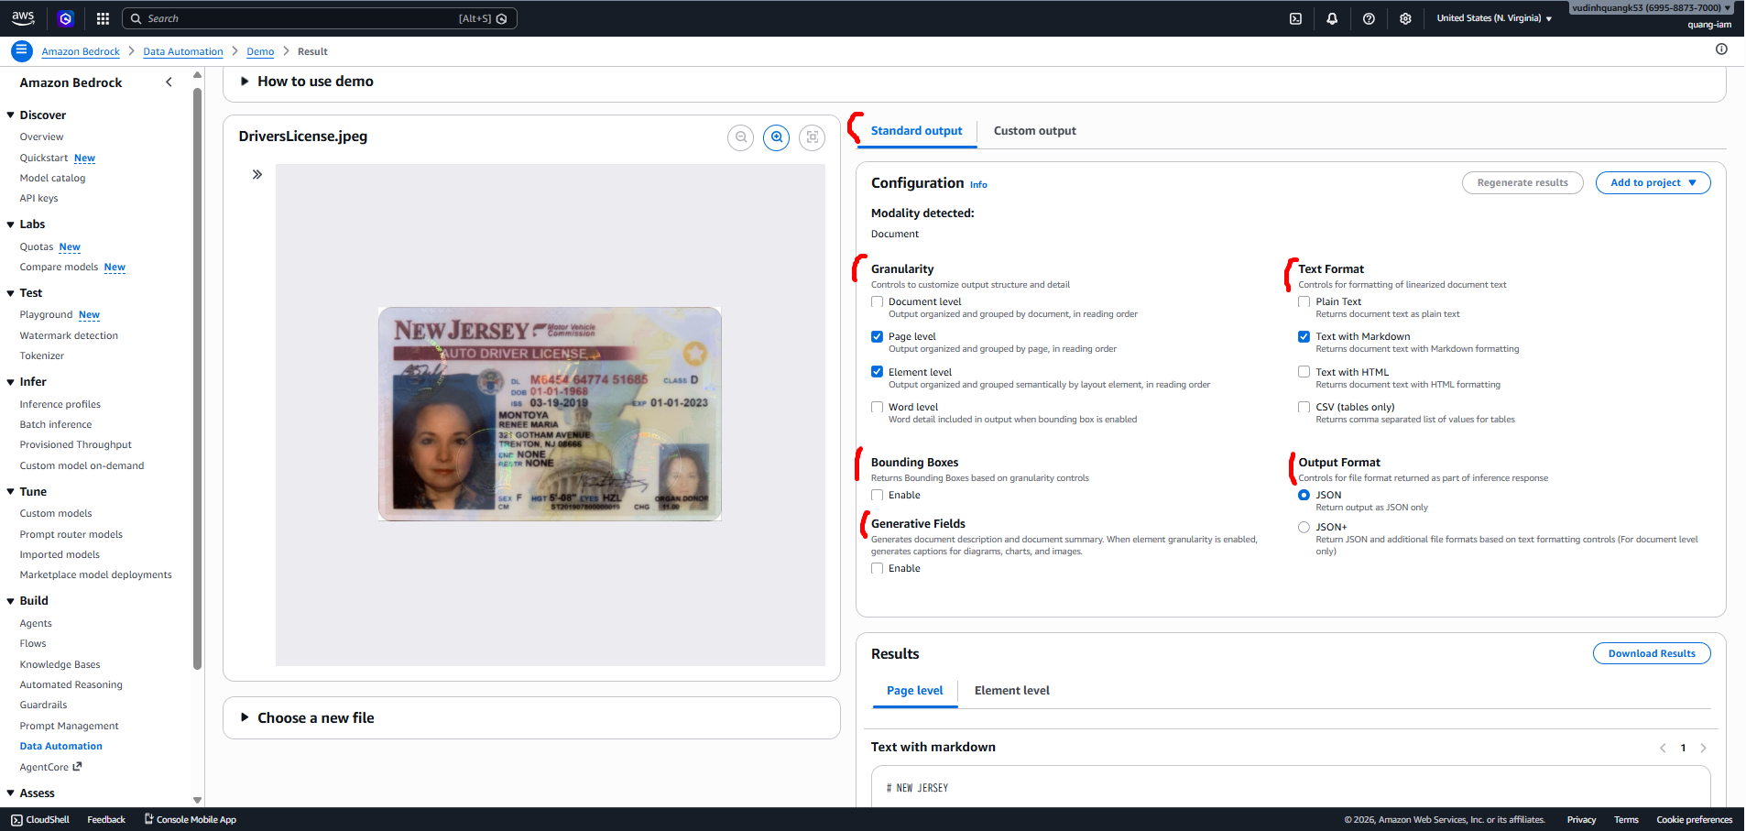

có thể thử với các loại dữ liệu khác: hình ảnh, video, audio

